Sheet1
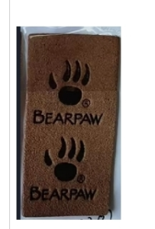
工厂订单编号 | GCE ADV# | 订单数量（2PK袜） | 客人名称
JO-01 | V107071 | 14240 | FAMOUS FOOTWEAR
 | V107072 | 1280
JO-02 | V107259 | 660 | RACK ROOM
 | V107260 | 1680

JO-03 | V107171 | 1803 | SHOE SENSATION
JO-04 | VK107189 | 96 | BROWN SHOE
JO-05 | V107696 | 6000 | TJMAXX / MARSHALLS
 | V107697 | 4000

 | 合计 | 29759
 | 订单实际数量 | 59518
 | 备次量 | 1482
 | BP标订购量 | 61000个 按这个数量生产

